Книги
Фото | Наименование | ISBN/Артикул | Библиографическое описание | Описание | Параметры | прайс | РРЦ | Ссылка на фотографии | штрихкод
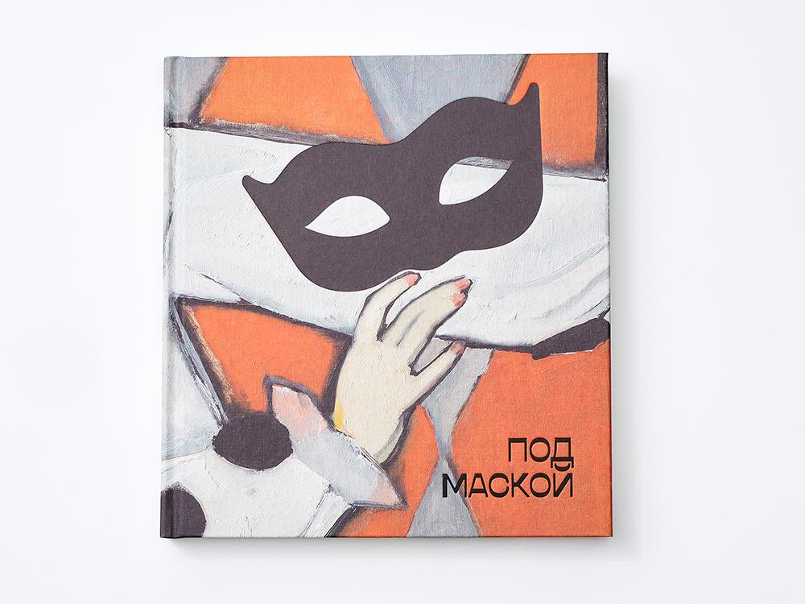 | Каталог выставки "Под маской" | 978-5-6053247-7-5 | Под маской. Костюмированные праздники и маскарады в России 1830–1930-х годов : каталог выставки. — М.: Музей русского импрессионизма, 2026. — 240 с.: ил. | Альбом-каталог «Под маской» посвящен русской досуговой культуре 1830–1930-х годов: балаганам и ярмаркам, придворным балам и домашним маскарадам, живым картинам и театрализованным представлениям. Столетняя история таких праздников прослеживается от парадных «каруселей» эпохи Николая I до советских маскированных вечеров в московском Парке Горького. Разделы альбома, посвященные Серебряному веку и придворной культуре, ориентализму и русскому стилю, академическим балам и литературным персонажам, раскрывают специфику русских костюмированных праздников. Герои маскарадов — арлекины, пьеро, рыцари, маркизы, скоморохи, петрушки, Гамлеты, Онегины — предстанут перед зрителем как в живописи, графике и скульптуре, так и в фотографии. Произведения Михаила Зичи, Константина Маковского, Николая Сапунова, Константина Сомова, Наталии Гончаровой, Алексея Яковлева предоставлены частными и государственными собраниями. Издание сопровождается статьями специалистов: искусствоведа Екатерины Вязовой и историка моды Ольги Хорошиловой; аннотации к иллюстрациям подготовлены куратором проекта «Под маской» Ольгой Юркиной. | Твердый переплет Формат – 47 х 68 х 2,7 см Вес – 1,43 кг Количество в упаковке — 5 шт. | 3360.00 | 3,500 ₽ | https://disk.yandex.ru/d/mKAnCRZrZUMr7w | 9785605324775
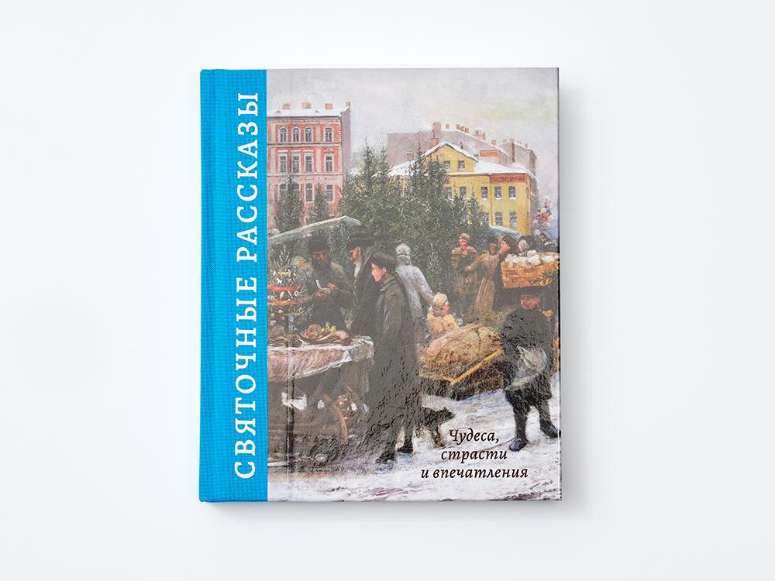 | Книга "Святочные рассказы" | 978-5-6053247-5-1 | Святочные рассказы. — М.: Музей русского импрессионизма, 2025. — 240 с.: ил. | Святочные рассказы — короткие истории, действие которых происходит в рождественские праздники, — были особенно популярны у читателей в кон- це XIX — начале XX века и традиционно публиковались в зимних номерах иллюстрированных журналов. В этой книге собраны рассказы малоизвестных и полузабытых авторов — Николая Лейкина, Петра Гнедича, Надежды Лухмановой, — пронизанные размышлениями о добре, милосердии и верой в чудо, которое непременно должно произойти в канун Рождества. Погрузиться в праздничную атмосферу рубежа двух прошлых веков помогут специаль- но подобранные для этого издания иллюстрации: картины художников-импрессионистов, среди которых Николай Фешин, Константин Коровин, Алексей Исупов и другие. | Твердый переплет Формат, см — 16,8х20х2,5 Вес, кг — 0,71 Количество в упаковке — 12 шт. | 2214.40 | 1,800 ₽ | https://disk.yandex.ru/d/RZAF0tt6T2m_gw | 9785605324751
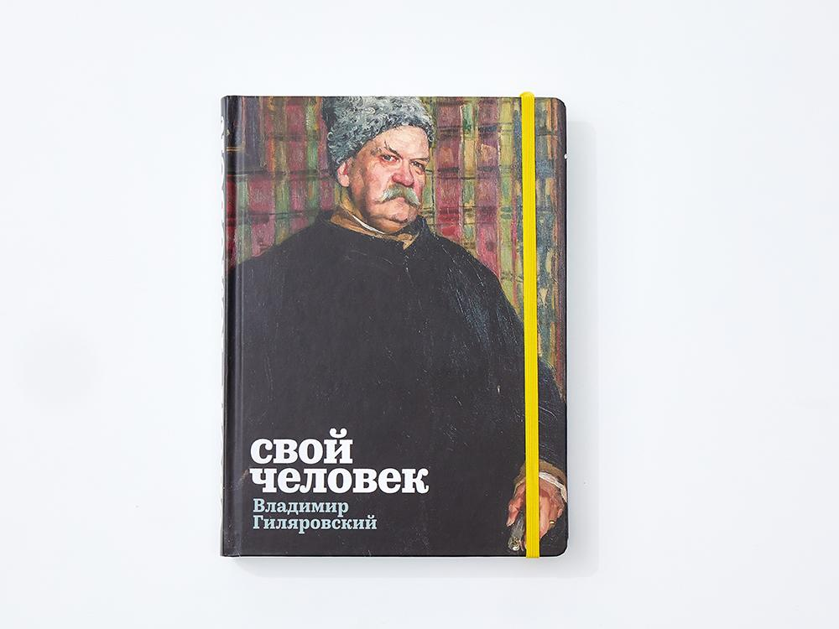 | Каталог выставки "Свой человек. Владимир Гиляровский" | 978–5-6053247–4-4 | Свой человек. Владимир Гиляровский : каталог выставки. — М. : Музей русского импрессионизма, 2025. — 400 с. : ил. | Книга «Свой человек. Владимир Гиляровский» посвящена легендарному журналисту и бытописателю, поэту и художественному критику. Владимир Алексеевич Гиляровский (1855–1935) — уроженец Вологодской губернии — переехал в 1881 году в Москву, где стал «королем репортеров», хорошим знакомым Антона Чехова, Фёдора Шаляпина и «своим человеком» в театрах, газетных редакциях, трактирах и литературных гостиных. «Скитаниям» Гиляровского — его пути от бурлаков до автора сенсационных репортажей — посвящена первая часть издания; героиней второй стала Москва писателя, воссозданная в бестселлере «Москва и москвичи». Торжества и трагедии, Китай-город и Театральная площадь, ночлежки и чайные, конки и трамваи, рабочие и студенты — все это представляется в галерее живописи и графики: работах Владимира Маковского, Константина Юона, Леонарда Туржанского, Сергея Малютина. Издание сопровождается ступительными статьями историков искусства Анастасии Винокуровой, Софьи Багдасаровой, комментариями москвоведа Алексея Дедушкина, а также архивными фотографиями и документами, многие из которых публикуются впервые. Художественную часть альбома дополняют свидетели эпохи научно-технического прогресса рубежа XIX–XX веков — предметы из фондов Политехнического музея. Книга рассчитана как на специалистов, так и на широкий круг читателей, интересующихся искусством и историей. | Твердый переплет Формат, см — 17х23х2,7 Вес, кг — 1,07 Количество в упаковке — 8 шт. | 3488.00 | 3,000 ₽ | https://disk.yandex.ru/d/wwKXM_yzgP4H-A | 9785605324744
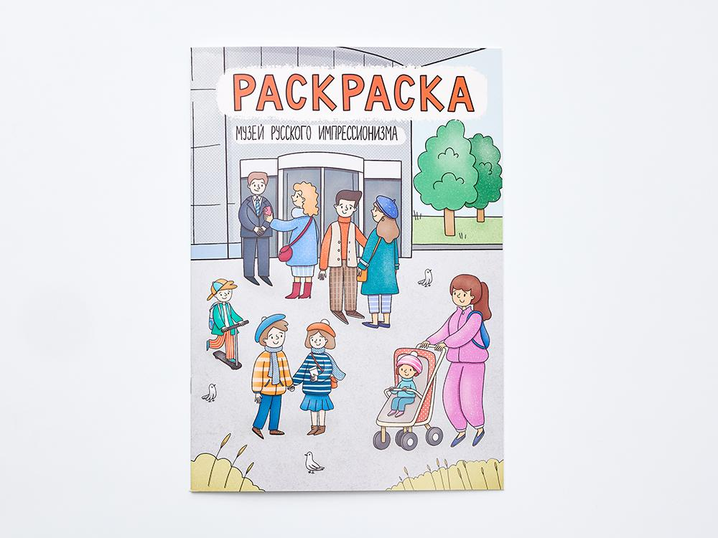 | Раскраска "Миша и Маруся в Музее русского импрессионизма" | B-002 | – | Эта раскраска о Музее русского импрессионизма нарисована художницей Полиной Лейфель: в ней холл и залы с картинами, мастерская и лекционный зал, уютное кафе и даже кабинет директора. На выставке гости рассматривают работы художников и обсуждают искусство, в холле получают аудиогиды и покупают билеты, а в кафе пьют какао после экскурсии. Все эти сцены можно раскрасить карандашами, красками и фломастерами, наполнив музей цветами и настроением, и представить его по-своему — живым и ярким, стильным и серьезным. А если захочется продолжить путешествие, в книге-виммельбухе «Миша и Маруся в Музее русского импрессионизма» читателей ждут новые истории и герои. | Мягкий переплет (брошюровка на скобу) Формат, см — 29,7х21х7 Вес, кг — 0,082 Количество в упаковке — | 400.00 | 350 ₽ | https://disk.yandex.ru/d/mxbFO8qGOBFMyA
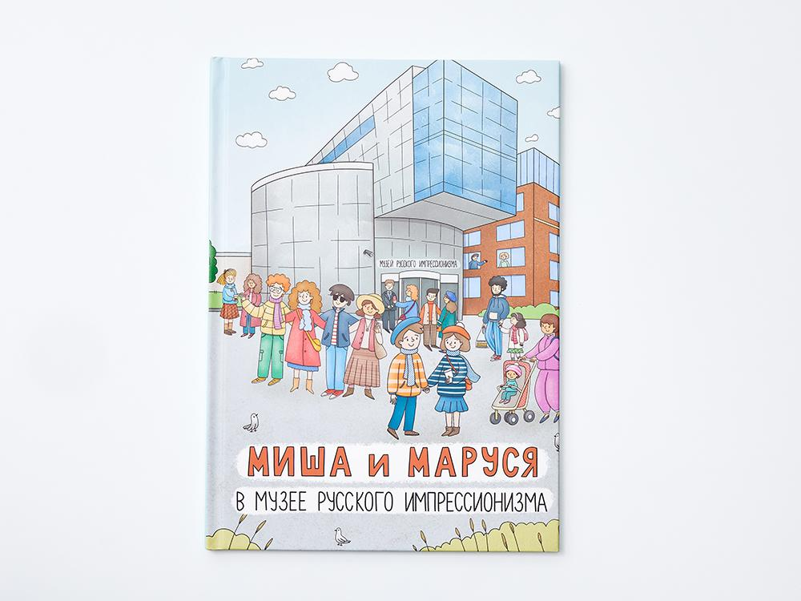 | Книга "Миша и Маруся в Музее русского импрессионизма" | 978-5-6053247-3-7 | Миша и Маруся в Музее русского импрессионизма / художник-иллюстратор Полина Лейфель. — М. : Музей русского импрессионизма, 2025. — 24 с. : ил. | Перед тобой особенная книга — виммельбух. Это книга с большими иллюстрациями, на которых спрятано много интересных деталей. Их можно долго рассматривать, искать предметы и героев, выполнять веселые задания. Вместе с Мишей и Марусей ты отправишься в путешествие по Музею русского импрессионизма. Ты заглянешь в залы с яркими картинами, побываешь в мастерской и лекционном зале. Также ты узнаешь, кто работает в музее, бережно хранит каждую картину и готовит выставки. А еще сможешь подсмотреть, что происходит за дверями, куда обычно нельзя попасть. Каждый разворот книги — это отдельный эпизод настоящей музейной жизни, нарисованной так, как ее видят сотрудники и гости. Иллюстрации созданы художницей Полиной Лейфель специально для Музея русского импрессионизма, на них спрятано много забавных и неожиданных сценок, многие из которых происходили на самом деле. Открой книгу и посмотри внимательно — ты обязательно найдешь то, чего не заметят другие! | Твердый переплет Формат, см — 34х27х0,7 Вес, кг — 0,36 Количество в упаковке — 20 шт. | 1360.00 | 1,200 ₽ | https://disk.yandex.ru/d/3w16GvnPSsWAQA | 9785605324737
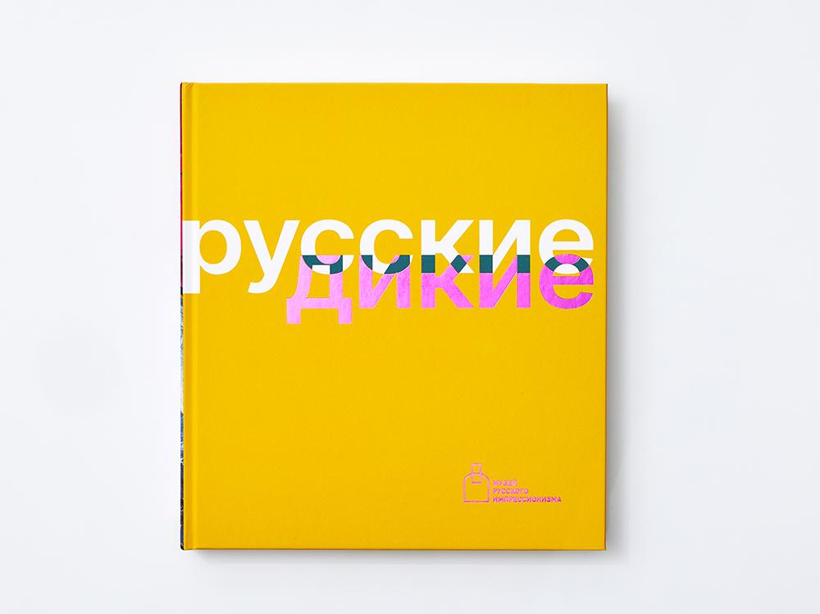 | Каталог выставки "Русские дикие" | 978-5-6053247-2-0 | Русские дикие : каталог выставки. — М.: Музей русского импрессионизма, 2025. — 264 с.: ил. | «Русские дикие» — это книга о фовизме, французском авангардистском направлении, заявившем о себе на парижском Осеннем салоне 1905 года и получившем продолжение в отечественном искусстве начала ХХ столетия. Русские живописцы узнавали о последних течениях передового европейского искусства на международных выставках в Москве и Санкт-Петербурге, а также в частных коллекциях Сергея Щукина и Ивана Морозова. Их вдохновляла свободная живопись, насыщенные цвета, грубый рисунок и обобщенные формы — все эти приемы и принципы авангардистам в России удавалось интерпретировать по-своему: синтезировать с местными школами или народной традицией. В разделах альбома — «Дикий импрессионизм», «Дикий символизм», «Дикий сезаннизм», «Дикий примитивизм» — работы Давида Бурлюка и Аристарха Лентулова, Михаила Ларионова и Наталии Гончаровой сопровождаются живописью французов: Анри Матисса, Андре Дерена, Кеса ван Донгена. Статьи искусствоведов Ильи Доронченкова, Наталии Кортуновой, Веры Рябининой рассказывают о французском фовизме, немецком экспрессионизме и русской «дикой» живописи начала ХХ века. | Твердый переплет Формат, см — 22,7х25,0х2,5 Вес, кг — 1,3 Количество в упаковке — 5 шт. | 3728.00 | 3,300 ₽ | https://disk.yandex.ru/d/87MCBLiMxlSWkA | 9785605324720
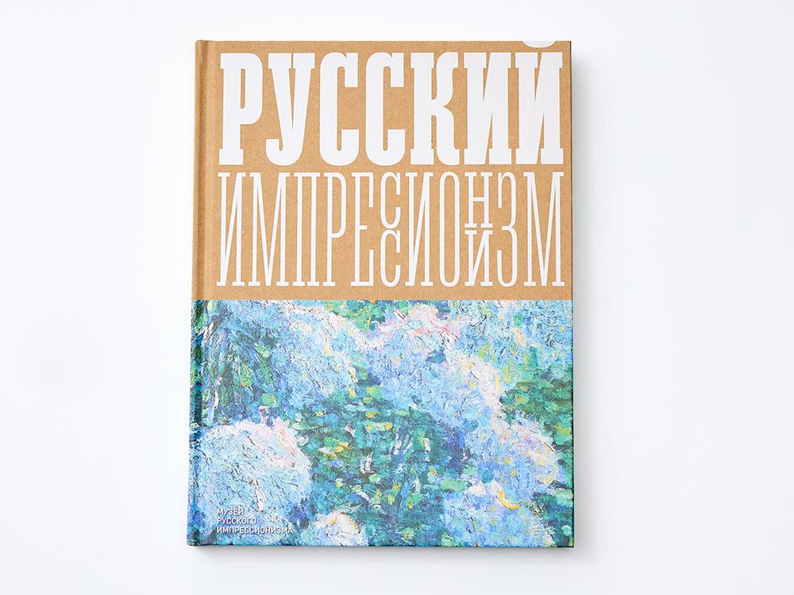 | Каталог выставки "Изображая воздух. Русский импрессионизм" | 978-5-6053247-0-6 | Изображая воздух. Русский импрессионизм : каталог выставки. — М. : Музей русского импрессионизма, 2025. — 240 с. : ил. | Книга к выставке «Изображая воздух. Русский импрессионизм» посвящена пусть не главному, но чрезвычайно важному и «неотразимо привлекательному» направлению в отечественном искусстве. Куратор проекта Наталья Свиридова представляет авторский взгляд на это живописное явление на примерах работ 67 авторов из частных и государственных собраний. Книга открывается разделом «И свет, и цвет» — работами Ильи Остроухова, Василия Поленова и Ильи Репина, которые действительно начинают «изображать воздух», передавая цветными мазками световоздушную среду. Уникальный тип импрессионизма — «черный» — предлагают Константин Коровин, Иван Грабовский, Семён Никифоров, подчеркивая эффекты ночного освещения и полумрак интерьеров изб и мастерских. В самостоятельный раздел альбома выделены пленэрные работы и этюды, именно импрессионистами впервые приравненные к самостоятельному произведению. Практике импрессионизма посвящен и блок «Мастерская», где читатель попадает в классы Валентина Серова и студию Ильи Машкова. На рубеже XIX–XX веков популярными становятся и импрессионистические сюжеты: пикники, чаепития, катания на лодке, посещения кафе и театров. В портретном жанре и жанре городского пейзажа получает распространение «русский мотив»: это портреты молодых крестьянок Абрама Архипова и старые города Константина Горбатова и Петра Петровичева. Альбомная часть издания сопровождается биографическими комментариями, фотографиями художников и статьей ведущего специалиста по истории русского импрессионизма Ирины Вакар. | Твердый переплет Формат, см — 23,8х31,5х2,5 Вес, кг — 1,68 Количество в упаковке — 4 шт. | 3728.00 | 3,300 ₽ | https://disk.yandex.ru/d/-8fDGUeNPNlaQQ | 9785605324706
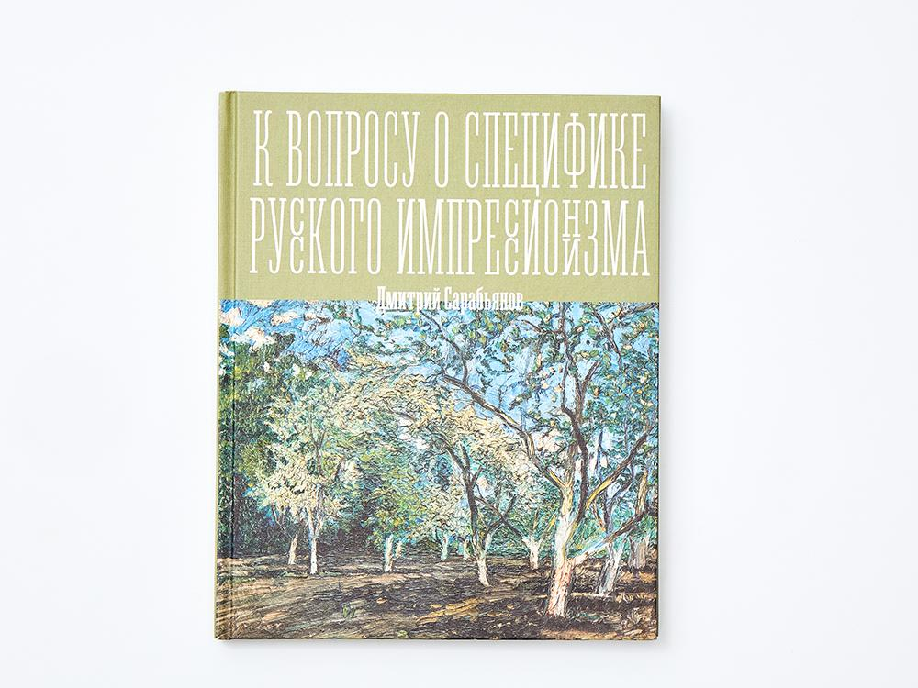 | Книга "К вопросу о специфике русского импрессионизма" | 978-5-6053247-1-3 | Сарабьянов Дмитрий К вопросу о специфике русского импрессионизма / вступ. ст. Андрея Сарабьянова. — М. : Музей русского импрессионизма, 2025. — 64 с. : ил. | Статья Дмитрия Сарабьянова о специфике русского импрессионизма, опубликованная в 1980 году, не потеряла своей актуальности и сегодня. Сравнивая отечественную версию французского течения с другими европейскими, Сарабьянов пишет о том, что импрессионизм «запаздывает» и в Англии, и в Германии, и в Скандинавии. В России период расцвета импрессионизм переживает в 1890-е — первой половине 1900-х годов и отличается характерными чертами: этюдизмом, который позволил художникам «взорвать принципы литературного мышления», некоторым романтизмом и «смазанностью», в силу ускоренного усвоения русскими художниками стилей европейской живописи на рубеже веков. Среди отечественных мастеров Сарабьянов выделяет тех, кто «в течение всего своего творчества исповедовал импрессионистическую концепцию» (это Константин Коровин, Николай Тархов и Николай Мещерин), и тех, «для которых импрессионизм был лишь этапом» (Виктор Борисов-Мусатов, Михаил Ларионов). Признавая, что импрессионизм в истории искусства был направлением «скорее завершающим, чем открывающим новое», советский искусствовед констатирует, что для русских авангардистов — Казимира Малевича, Владимира Татлина, Давида Бурлюка — был «обязателен ранний импрессионистический период». Издание иллюстрируется работами европейских и русских художников и открывается предисловием Андрея Сарабьянова. | Твердый переплет Формат, см — 17,5х26х0,7 Вес, кг — 0,27 Количество в упаковке — 10 шт. | 1376.00 | 1,200 ₽ | https://disk.yandex.ru/d/Ohqbg4vgRSV5pw | 9785605324713
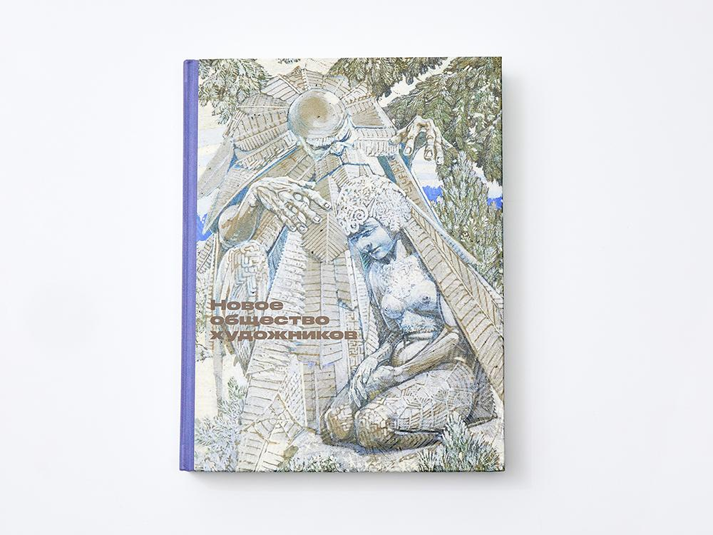 | Каталог выставки "Новое общество художников" | 978-5-6046861-9-5 | Новое общество художников : каталог выставки. — М.: Музей русского импрессионизма, 2024. — 304 с.: ил. | Новое общество художников работало в Петербурге-Петрограде в 1903–1917 годах и насчитывало более 200 участников: живописцев, графиков, скульпторов и архитекторов. На десяти выставках, организованных Обществом на разных площадках российской столицы, были показаны работы академиков Дмитрия Кардовского и Ивана Фомина, мирискусников Александра Бенуа и Бориса Кустодиева, символистов Петра Уткина и Николая Милиоти, авангардистов Михаила Матюшина и Алексея Явленского. Тесные связи между художниками и литераторами, общий круг тем и сюжетов эпохи Серебряного века позволили разделить этот альбом на главы, названия которых заимствованы у сборников стихов и прозы 1900–1910-х годов: «Четки», «Камень», «Снежная маска»... Строки Анны Ахматовой, Николая Гумилёва, Сергея Есенина, Марины Цветаевой становятся поэтическими комментариями к работам художников. Издание сопровождается статьями и комментариями историков искусства, литературы и архитектуры: Антона Успенского, Валерия Шубинского, Ильи Печёнкина, Дарьи Манучаровой и куратора проекта Ольги Юркиной. | Твердый переплет Формат, см — 21,5×27,9х3 Вес, кг — 1,7 Количество в упаковке — 3 шт. | 4320.00 | 3,500 ₽ | https://disk.yandex.ru/d/76v_6lFu93zRFA | 9785604686195
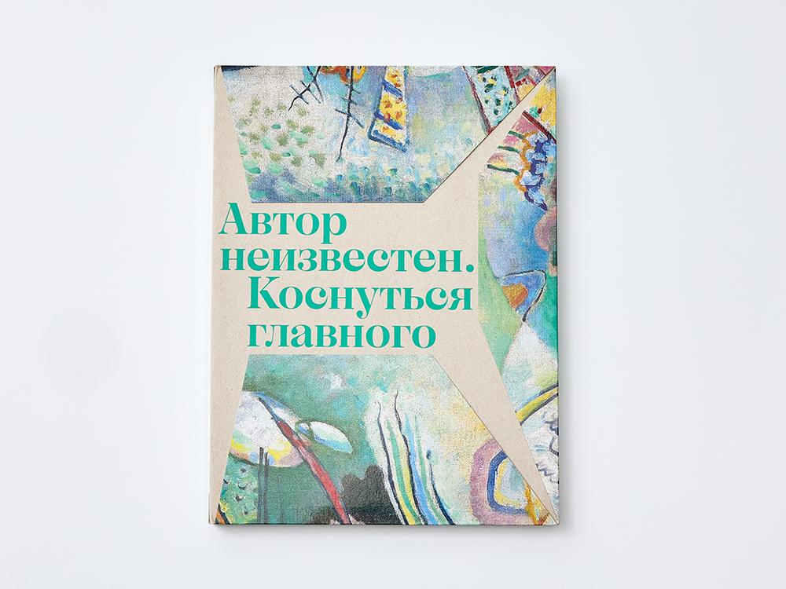 | Каталог выставки "Автор неизвестен. Коснуться главного" | 978-5-6046861-6-4 | Автор неизвестен. Коснуться главного : каталог выставки. — М.: Музей русского импрессионизма, 2023. — 240 с.: ил. | Проект «Автор неизвестен. Коснуться главного» представляет живописные и графические работы, созданные на рубеже XIX–XX веков. Имена многих создателей этих произведений до сих пор не установлены, а личности других — Василия Кандинского, Алексея Явленского, Ивана Клюна и Николая Милиоти — были выявлены только в последнее время. Книга знакомит читателя с историями картин, написанными музейными хранителями и коллекционерами, и предлагает «коснуться главного» — освоить основные категории изобразительного искусства: свет и цвет, форму и фактуру, композицию, точку и линию, движение и звук. Статьи в каталог подготовлены кураторами Музея русского импрессионизма Анастасией Винокуровой, Константином Цаликовым и Еленой Шаровой и искусствоведами Софией Багдасаровой, Алексеем Наумовым и Алексеем Владимировым. | Мягкий переплет Формат, см — 22 х 29,2 х 1,8 Вес, кг — 1 Количество в упаковке — 13 шт. | 3280.00 | 3,000 ₽ | https://disk.yandex.ru/d/oa56at4vjYfj8w | 9785604686164
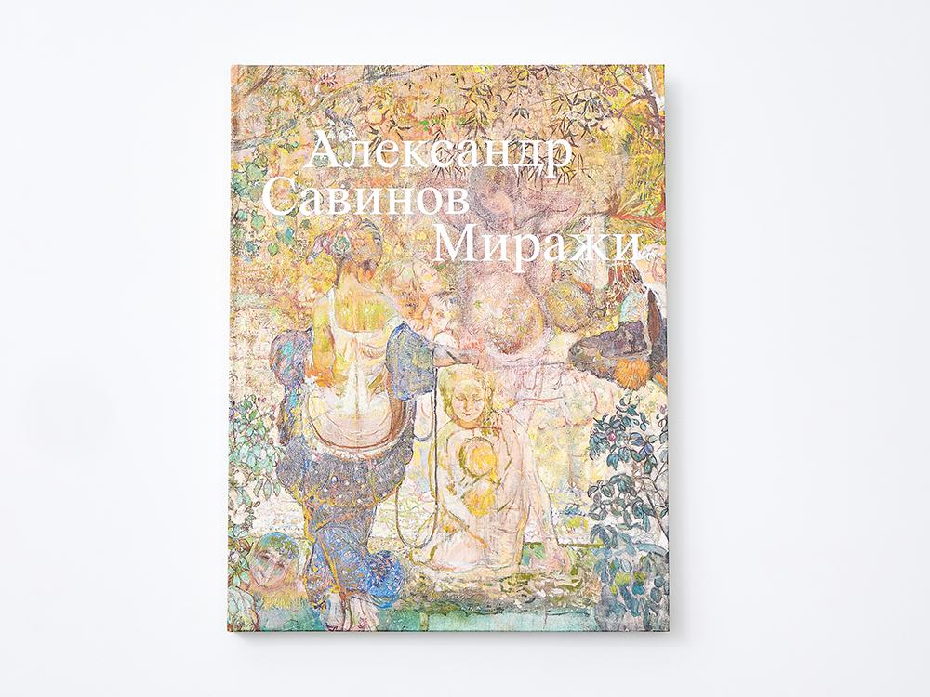 | Каталог выставки "Александр Савинов. Миражи" | 978-5-6046861-3-3 | Александр Савинов. Миражи : каталог выставки. — М.: Музей русского импрессионизма, 2022. — 248 с.: ил. | Каталог выставки Александра Савинова (1881–1942) — мастера многофигурной картины-панно, работавшего в царской и советской России, в эпоху модерна и социалистического реализма, — сегодня незаслуженно забыто. Уроженец Саратова, Савинов испытал влияние манеры Виктора Борисова-Мусатова, учился живописи у Дмитрия Кардовского в петербургской Академии художеств, а в середине 1900-х занимался в Париже. Авторский стиль Савинова сложился в Саратове и достиг совершенства в Италии, куда художник отправился в пенсионерскую поездку от академии. В советской России портреты Савинова критикуют за «формализм», а масштабные жанровые картины — к юбилею Красной армии и «В парке культуры» — оказываются оригинальной интерпретацией стиля социалистического реализма. Дополнением к работам Савинова разных лет становится обзор творчества представителей Саратовской школы: Виктора Борисова-Мусатова, Павла Кузнецова, Кузьмы Петрова-Водкина, Алексея Карёва, Петра Уткина и Александра Матвеева. Статьи Анастасии Винокуровой, Ольги Юркиной и Ангелины Ступиной, фотографии и документы сопровождают альбом произведений живописи, графики и скульптуры из государственных и частных собраний. Издание адресовано профессиональному и широкому читателю. | Твердый переплет, тканевая обложка Формат, см — 25,2х32,2х2 Вес, кг — 1,46 Количество в упаковке — 5 шт. | 4080.00 | 3,500 ₽ | https://disk.yandex.ru/d/KNxWNSHxU2H79Q | 9785604686133
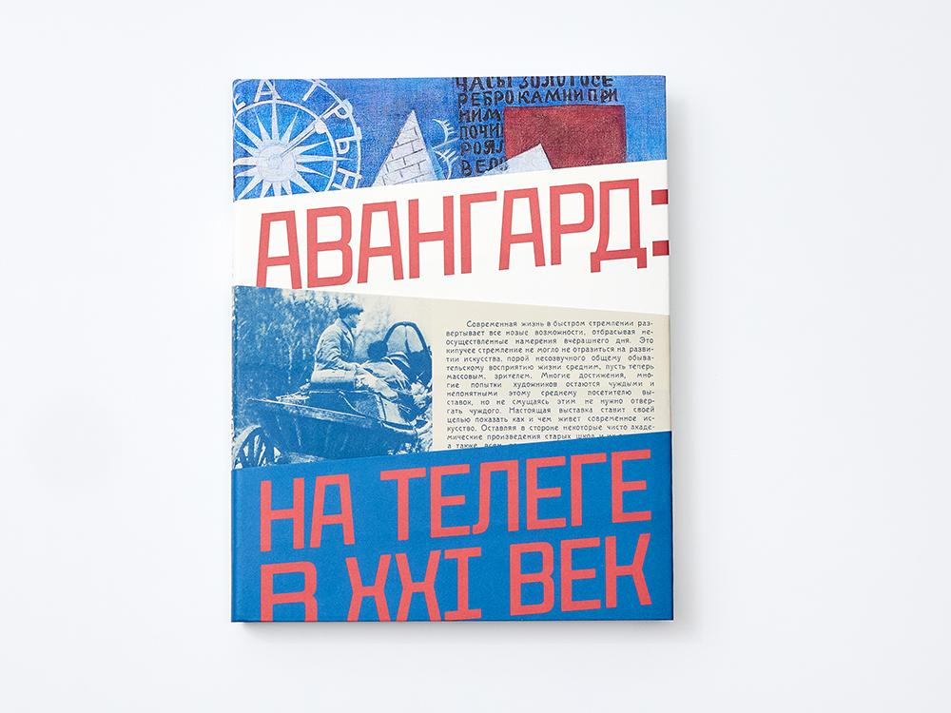 | Каталог выставки "Авангард. На телеге в XXI век" | 978-5-6046861-2-6 | Авангард: на телеге в XXI век: каталог выставки. — М.: Музей русского импрессионизма, 2022. — 256 с.: ил. | Выставка «Авангард: на телеге в XXI век» посвящена сенсационному открытию забытой на 100 лет в Вятской губернии выставки нового искусства. В передвижной экспозиции 1921 года в городе Советске участвовало более 300 работ художников-реалистов, авангардистов и беспредметников, которые отправились буквально на телегах в Яранск, были оставлены на хранение в местном музее и на долгие годы оказались исключены из мировой истории искусства. Кураторам проекта удалось вернуть широкому зрителю первоклассные работы Василия Кандинского, Ильи Машкова, Александра Родченко, Варвары Степановой, Надежды Удальцовой, Николая Фешина, а также открыть имена Веры Вильковиской, Георгия Лазарева, Иллариона Плещинского, Николая Шикалова. Московские гастроли проекта «Авангард: на телеге в XXI век», показанного в Екатеринбурге и Кирове, дополнены работами художников из Казани. В каталоге объединены живопись и графика из музеев Вятского края — Кирова, Слободского, Яранска — и Музея изобразительных искусств Республики Татарстан. Статьи исследователей — Натальи Мюррей, Анны Шакиной, Андрея Сарабьянова, Татьяны Долматовой, Ольги Улемновой — рассказывают о событиях бурного послереволюционного времени, когда советская власть активно сотрудничала с художниками-авангардистами и приобретала их работы для столичных и региональных музеев. | Твердый переплет Формат — 22,5 × 28,5 × 2,5 см Вес: 1,43 кг Количество в упаковке — 5 шт. | 3280.00 | 2,700 ₽ | https://disk.yandex.ru/d/wrTEnVdZwtbJCQ | 9785604686126
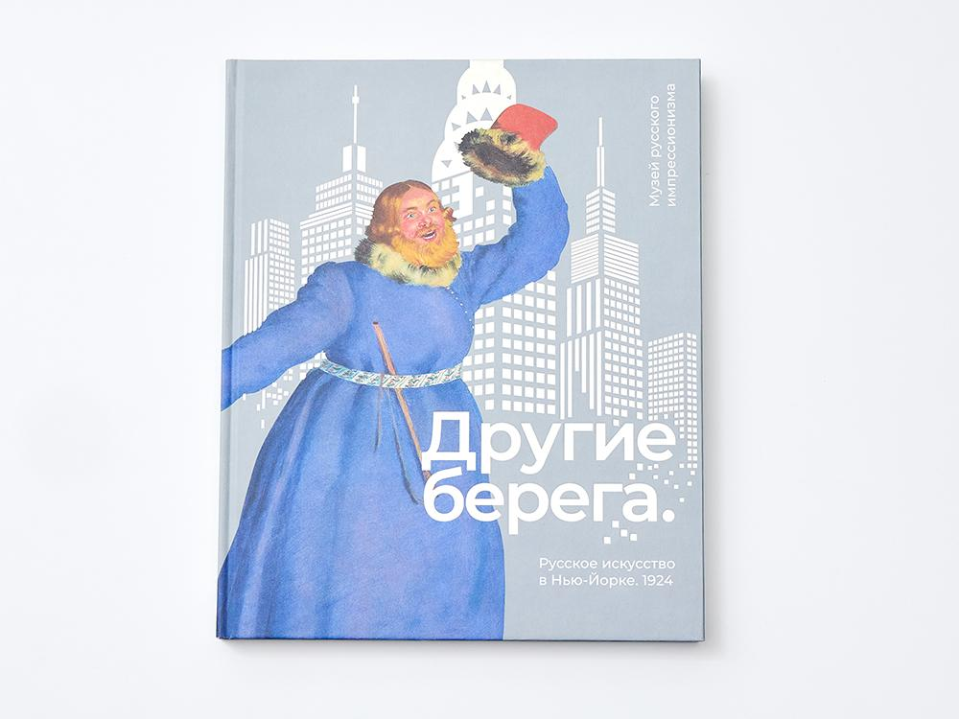 | Каталог выставки "Другие Берега. Русское искусство в Нью-Йорке. 1924" | 978-5-6046861-0-2 | Другие берега. Русское искусство в Нью-Йорке. 1924: Каталог выставки. — М.: Музей русского импрессионизма, 2021. — 240 с.: ил. | Лауреат X Премии The Art Newspaper Russia в номинации «Книга года». Выставка русского искусства в Нью-Йорке (1924) была действительно авантюрным и грандиозным мероприятием: около полутора тысяч работ сотни художников отправились к другим берегам — за океан. Кураторы проекта — Сергей Виноградов, Игорь Грабарь и Константин Сомов — рассчитывали на хорошие продажи в Америке: Европа только оправлялась от Первой мировой, а Россия — от революций и Гражданской войны. Экспозиция в Большом Центральном дворце Манхэттена представляла живопись Кустодиева и Петрова-Водкина, Нестерова и Васнецовых, Серова и Коровина, Машкова и Кончаловского, Ларионова и Гончаровой, графику Верейского и Остроумовой-Лебедевой, скульптуру Голубкиной и Конёнкова, фарфор Сомова и Чехонина. Реконструкции этого легендарного смотра русского искусства, объехавшего после Нью-Йорка еще 20 городов США и Канады, посвящено специальное исследование Музея русского импрессионизма. Разошедшиеся по музейным и частным собраниям всего мира произведения ведущих русских художников впервые представлены под одной обложкой в сопровождении статей Джона Э. Боулта, Ольги Юркиной и Эдварда Касинеца. | Твердый переплет Формат, см — 30,5×25×2 Вес, кг — 1,32 Количество в упаковке — 5 шт. | 3120.00 | 2,500 ₽ | https://disk.yandex.ru/d/HRTrWUZw9Q7HJw | 9785604686102
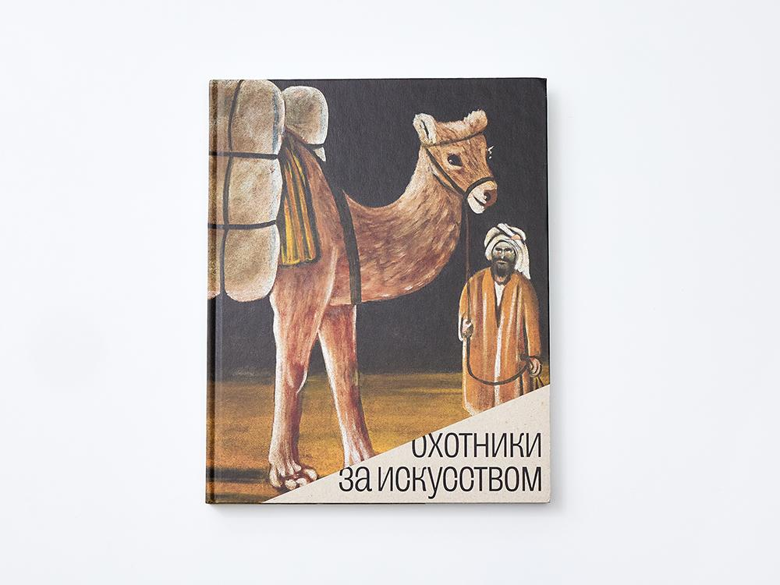 | Каталог выставки "Охотники за искусством" | 978-5-6040830-8-6 | Охотники за искусством. Советские коллекционеры: каталог выставки. — М.: Музей русского импрессионизма, 2021. — 224 с.: ил. | Каталог «Охотники за искусством» посвящен советским коллекционерам — собирателям искусства русского модернизма: живописи и графики рубежа XIX—ХХ веков. Эти коллекции начали складываться в 1950-е гг., в стране, где не было свободного рынка и частной собственности, а за спекуляцию грозили тюремные сроки. Десятки шедевров представителей «Мира искусства», «Голубой розы» и «Бубнового валета», чьи имена не вписывались в официальный канон соцреализма, сохранялись, а порой и спасались собирателями-энтузиастами: Валерием Дудаковым, Игорем Сановичем, Соломоном Шустером, Абрамом Чудновским и многими другими. Музей русского импрессионизма представляет 14 собраний из Ленинграда и Москвы с работами Коровина, Кустодиева, Малевича, Пиросмани, Шагала и других модернистов, мало известных широкой публике. | Твердый переплет Формат, см — 21,5х26,5х2 Вес, кг — 0,97 Количество в упаковке — 7 шт. | 2240.00 | 2,200 ₽ | https://disk.yandex.ru/d/IL4LQSzTa2SGPA | 9785604083086
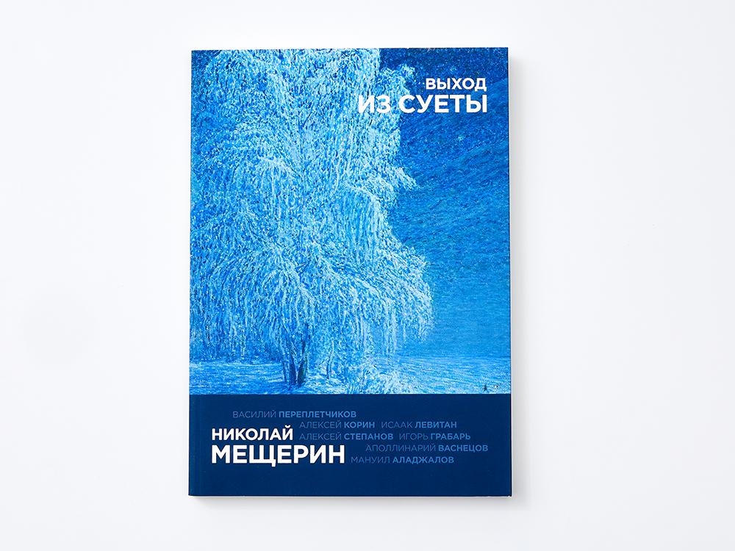 | Каталог выставки "Николай Мещерин. Выход из суеты" | 978-5-6040830-2-4 | Николай Мещерин. Выход из суеты.: каталог выставки — М.: «Музей русского импрессионизма», 2019. — 240 c. | Русский художник, истинный импрессионист Николай Васильевич Мещерин был известен при жизни и практически забыт после смерти. Сын основателя Даниловской мануфактуры, он создал в своем имении Дугино художественный центр, где работали многие русские живописцы, в том числе Исаак Левитан и Аполлинарий Васнецов. Увлекшись живописью, Николай Мещерин не раз становился участником регулярных показов Московского общества любителей художеств, Товарищества передвижных художественных выставок, экспозиций журнала «Мир искусства» и «Союза русских художников». Так и не получив профессионального образования, он учился у известных русских пейзажистов, таких как Алексей Корин, Эммануил Аладжалов, Игорь Грабарь и Василий Переплетчиков. Он писал русскую природу, словно психологический портрет, передавая настроение окружающего пейзажа. Работы Николая Васильевича Мещерина вошли в крупнейшие собрания России, в том числе в коллекцию Государственной Третьяковской галереи. | Мягкий переплет (КБС) Формат, см — 29,7×21×2 Вес, кг — 1,22 Количество в упаковке — 5 шт. | 1760.00 | 2,000 ₽ | https://disk.yandex.ru/d/dVeqq1tSL7TkgA | 9785604083024
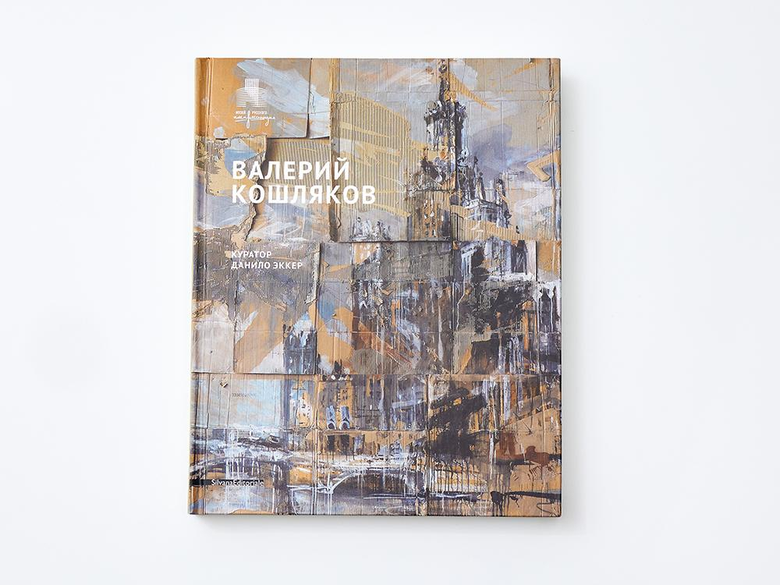 | Каталог выставки "Валерий Кошляков, рус. язык" | С-001-RU | Валерий Кошляков. Куратор Данило Эккер. — [Милан] : Silvana Editoriale, 2016. — 264 с.: ил. | Валерий Кошляков — одна из самых авторитетных и интересных фигур в современном русском искусстве. В настоящем издании очерчен весь его творческий путь — от первых шагов в Ростовской академии и членства в товариществе «Искусство или смерть» до участия в биеннале в Венеции и Сан-Паулу. Книга выпущена к открытию выставки Валерия Кошлякова «Элизии» в Музее русского импрессионизма (10 сентября — 27 ноября 2016 года). | Твердый переплет Формат, см — 23×28,7×2,8 Вес, кг — 1,76 Количество в упаковке — | 1200.00 | 1,499 ₽ | https://disk.yandex.ru/d/s702oVZtfa-iyQ | С001RU
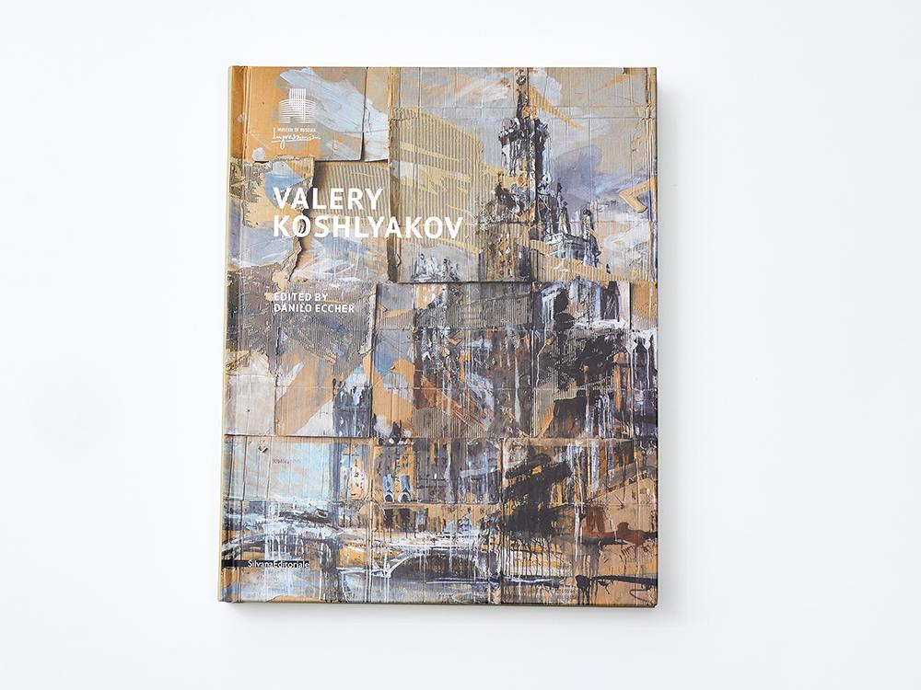 | Каталог выставки "Валерий Кошляков, англ. язык" | С-001-EN | Silvana Editoriale, Tecnostrampa – Pigini Group Printing, Division Loreto, Trevi, 2016. — 264 p. | Валерий Кошляков — одна из самых авторитетных и интересных фигур в современном русском искусстве. В настоящем издании очерчен весь его творческий путь — от первых шагов в Ростовской академии и членства в товариществе «Искусство или смерть» до участия в биеннале в Венеции и Сан-Паулу. Книга выпущена к открытию выставки Валерия Кошлякова «Элизии» в Музее русского импрессионизма (10 сентября — 27 ноября 2016 года). | Формат, см — 23×28,7×2,8 Вес, кг — 1,76 Количество в упаковке — | 1200.00 | 1,499 ₽ | https://disk.yandex.ru/d/JHzLrt2zm5ZmGQ | С001EN
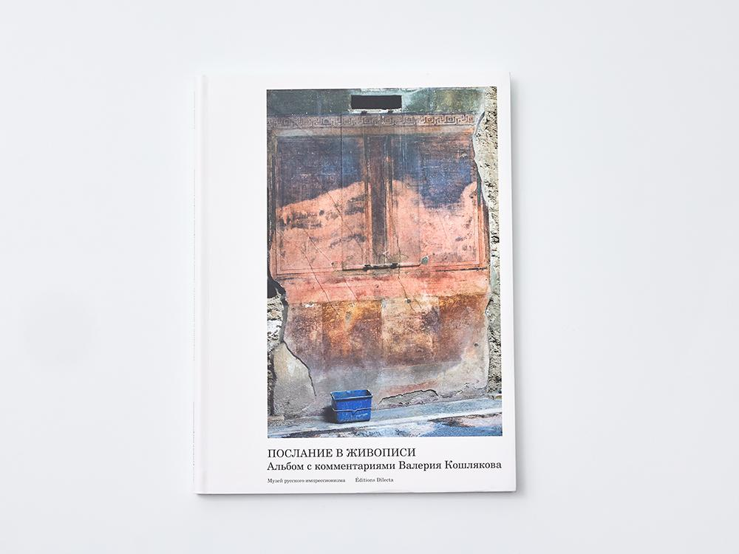 | Альбом с комментариями Валерия Кошлякова "Послание в живописи" | B-001 | Послание в живописи. Альбом с комментариями Валерия Кошлякова / фотографии Владимира Сычёва, под редакцией Ольги Головановой. - Париж: Editions Dilecta, 2016. - 125 с. | Живопись — это тот корабль, о котором Иван Гончаров говорил: «Что такое парусник? Многовековые мелкие прибавления к такелажу». Иначе говоря, живопись — это сумма всего, что она произвела когда-то. Этот альбом-комментарий не ставит своей задачей попытку обрисовать все правила и законы, какими пользуется живопись. Или уличить последние эпохи в использовании приемов, найденных в античном искусстве. Его цель — формулирование и частичная расшифровка послания в живописи — древнем языке общения человека, разговор о необходимости сохранения требований к дисциплинам этого сложного языка. А также совместное переживание радости созерцания Живописи, чтения цветной ее поэзии. | Мягкий переплет Формат, см — 21,5×28,5×1 Вес, кг — 0,6 Количество в упаковке — | 1067.20 | 1,300 ₽ | https://disk.yandex.ru/d/3SemJqbIx1MCcQ
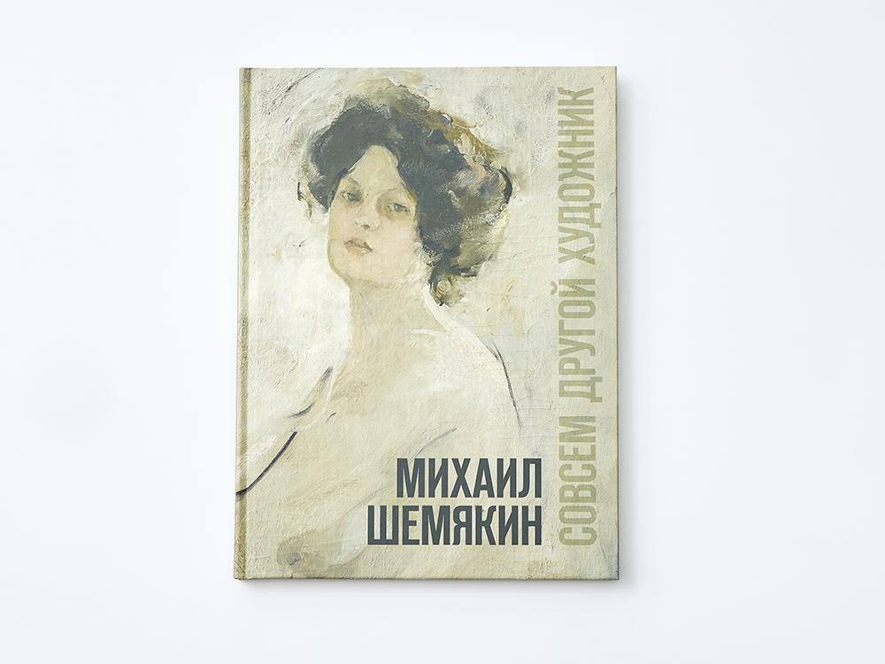 | Книга выставки "Михаил Шемякин. Совсем другой художник" | 978-5-9908694-7-9 | Михаил Шемякин. Совсем другой художник : каталог выставки — М. : «Музей русского импрессионизма», 2017. — 184 с. | Выставка «Михаил Шемякин. Совсем другой художник» знакомит с наследием забытого русского импрессиониста Михаила Фёдоровича Шемякина (1875–1944). Самобытный мастер, которого Константин Коровин сравнивал с Рафаэлем, а Игорь Грабарь титуловал «высокоперсональным» «художником музыкантов», запечатлел широкой и свободной кистью образы творческой интеллигенции старой Москвы. Шемякин долгие годы учился у Валентина Серова, но сумел выработать узнаваемую оригинальную манеру. В попытке охарактеризовать ее Владимир Маяковский вывел формулу: «Вы — реалист-импрессионист-кубист!». На выставке представлены картины и графические работы из музеев России, ближнего зарубежья и московских частных собраний. Многие произведения публикуются впервые. Издание адресовано как специалистам, так и широкому кругу читателей, интересующихся русским искусством. | Твердый переплет Формат, см — 21,5×29×2,2 Вес, кг — 1,12 Количество в упаковке – 6 шт. | 1560.00 | 2,000 ₽ | https://disk.yandex.ru/d/xjcPD4mDHY_RsA | 9785990869479
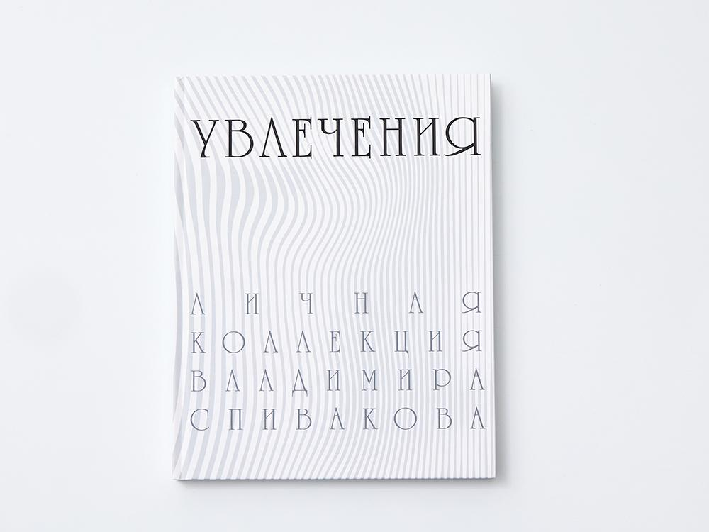 | Каталог выставки "Увлечения. Личная коллекция Владимира Спивакова" | 978–5–9908694–6–2 | Увлечения. Личная коллекция Владимира Спивакова: каталог выставки. — М. : Музей русского импрессионизма, 2017. — 176 с. : ил. | Музей русского импрессионизма представляет первую в Москве выставку собрания Владимира Спивакова — скрипача-виртуоза и выдающегося дирижера. Круг «увлечений» Владимира Спивакова весьма широк и объединяет единственную в России коллекцию западноевропейской подстекольной живописи (Hinterglasmalerei), яркие образцы театрально-декорационного искусства первой половины XX века и произведения современных российских художников. В издании представлены работы таких известных мастеров, как Виктор Васнецов, Александр Бенуа, Сергей Судейкин, Павел Челищев, Анна Остроумова-Лебедева, Эрнст Неизвестный, Владимир Немухин. | Твердый переплет Формат, см — 20,5×26×1,9 Вес, кг — 1 Количество в упаковке – 6 шт. | 1528.00 | 1,700 ₽ | https://disk.yandex.ru/d/YstjmoMk4P0HUw | 9785990869462
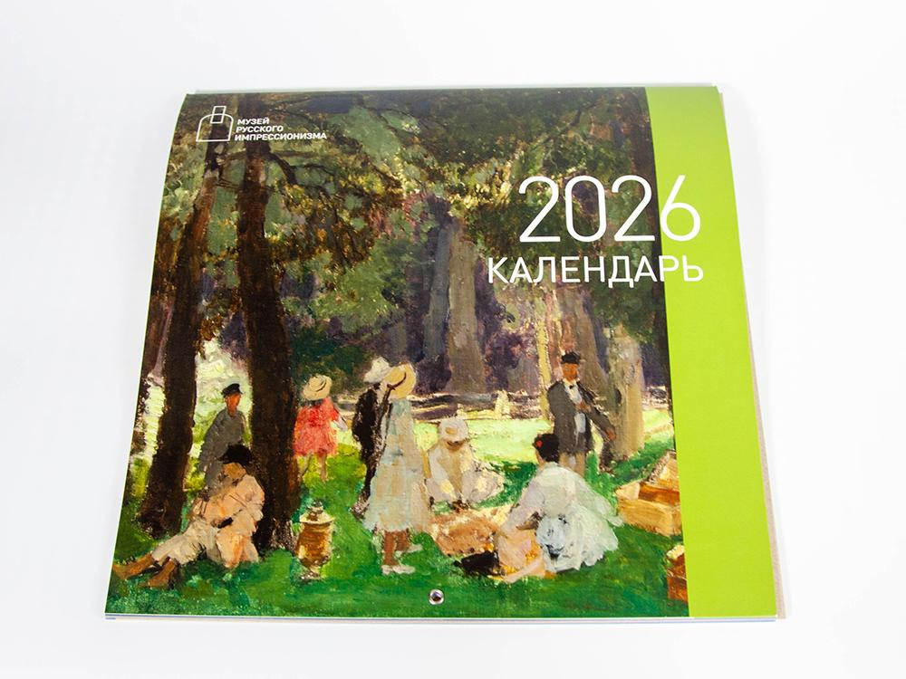 | Календарь настенный на 2026 год | S-022 | – | Календарь настенный на скрепке с изображениями картин из коллекции Музея русского импрессионизма. | Формат, см — 30х30 Вес, кг — 0,28 Количество в упаковке — 25 шт. | 1472.00 | 1,200 ₽ | https://disk.yandex.ru/d/0vdfw5BkNTYY4A

